2020_11_data
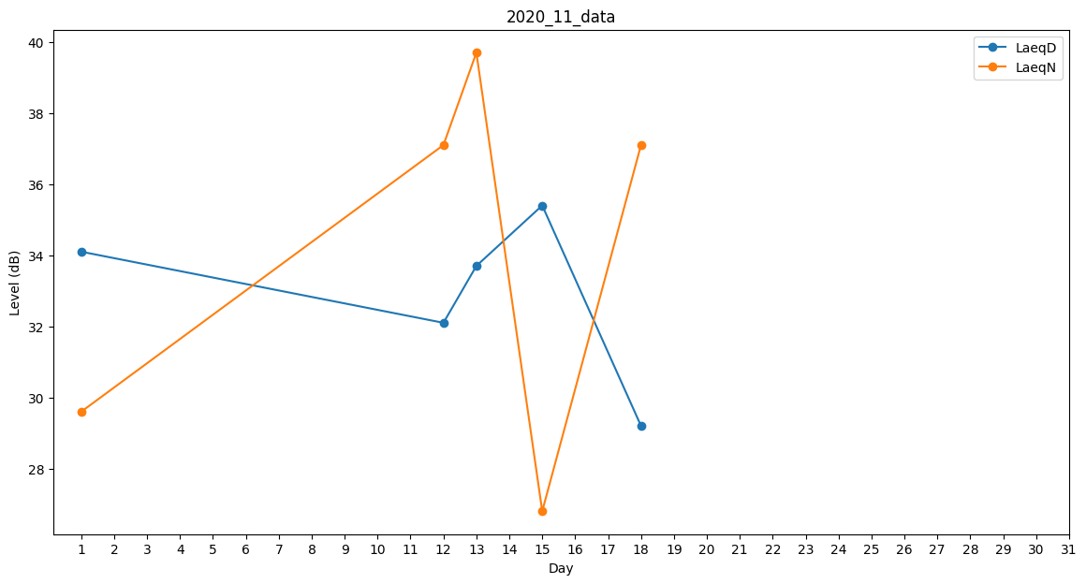
Day | LaeqD | LaeqN
1 | 34.1 | 29.6
2 | 32.5 | 0
3 | 0 | 0
4 | 0 | 0
5 | 0 | 0
6 | 0 | 0
7 | 0 | 0
8 | 0 | 0
9 | 0 | 24.9
10 | 0 | 37.1
11 | 0 | 26.8
12 | 32.1 | 37.1
13 | 33.7 | 39.7
14 | 31.4 | 0
15 | 35.4 | 26.8
16 | 35.4 | 0
17 | 0 | 0
18 | 29.2 | 37.1
19 | 0 | 0
20 | 0 | 0
21 | 0 | 0
22 | 0 | 0
23 | 0 | 0
24 | 0 | 0
25 | 0 | 37.1
26 | 0 | 0
27 | 0 | 0
28 | 0 | 0
29 | 0 | 0
30 | 0 | 0

